Накладная-№3
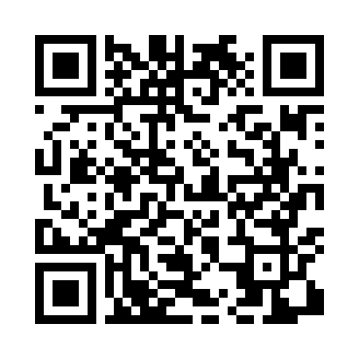
Номер товарно-транспортной накладной: |  |  | Торговый представитель: Kamol aka
Поставщик: Toshkent falcon fly 2 |  |  | Телефон торгового представителя: +998979626299
Дата отгрузки: 21.11.2025 |  |  | Контрагент: Dona zakass
Дата консигнации: |  |  | Адрес:
Доставщик: |  |  | Телефон:
Телефон доставщика:
Время заказа: 21.11.2025 11:50:44
№ | Штрих-код | Название товаров (работ,услуг) | Количество | Количество в кейсе | Цена | Сумма
 |  |  | 65 |  |  | 285.3
1 | 6805019698965 | Коврики напольные для ванной комнаты 43*68+43 *118 DB-98-96 | 8 | 8 шт. | 4.20 | 33.60
2 | 6920240023437 | Коврики напольные для ванной комнаты 50*80CM XP-23-43 | 6 | 6 шт. | 4.50 | 27
3 | 6920240023925 | Коврики напольные для ванной комнаты 40*90 XP -23-92 | 10 | 10 шт. | 3 | 30
4 | 6920240023451 | Коврики напольные для ванной комнаты + штора для ванной 50*80CM XP-23-45 | 18 | 18 шт. | 8.40 | 151.20
5 | 6920240023826 | Коврики напольные для ванной комнаты 43*73CM XP-23-82 | 15 | 15 шт. | 2.10 | 31.50
6 | 6920240023932 | Коврики напольные для ванной комнаты 38*68 XP -23-93 | 8 | 8 шт. | 1.50 | 12
Итого: 285.3$|->UZS: 3,566,250.00

